Hoja1
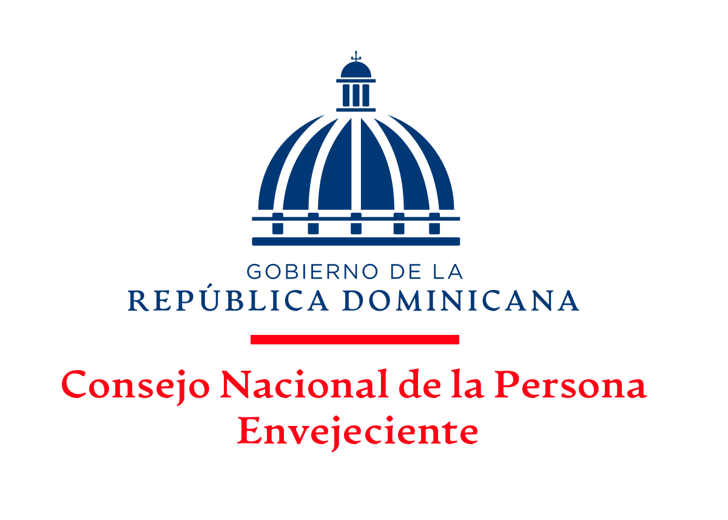

CUENTAS POR PAGAR POR PORVEEDORES
AL MES DE ENERO, 2023

ITM | FACTURA NCF | PROVEEDORES | CONCEPTO | VALOR
1 | B1500108314 | Corporacion de Acueducto y Alcantarillado de Sto Dgo (CAASD) | Servicio de Agua | 11,592.00
2 | OCP-FCR-00000515 | Unidad De Viaje Oficiales | Viaticos Fuera Del Pais | 74,924.96
 |  | TOTAL |  | 86,516.96

Lic. Juana Feliz
Enc. Dpto. Financiero
Elaborado por:
Lic. Ramón Alexis Severino
Dir. Adm y Finan.
Aprobado por:

